導入設備・部品一覧_記入例
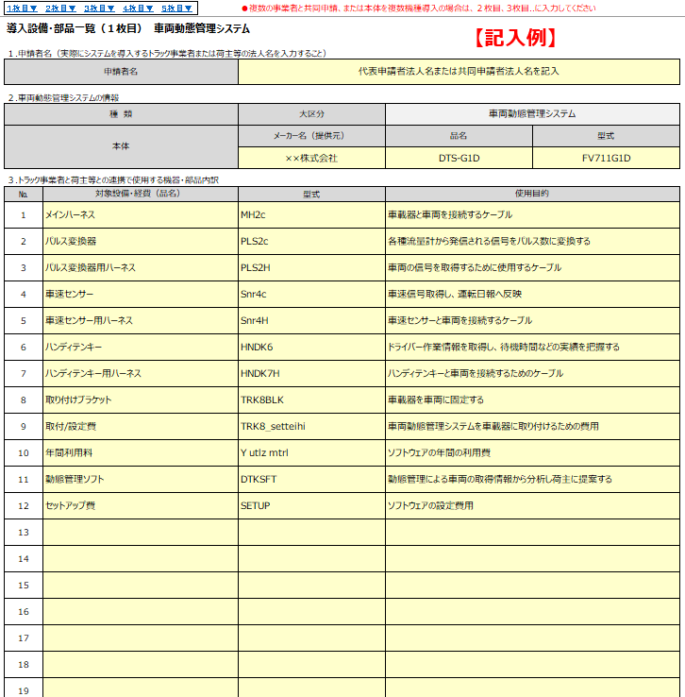
OBD-R05
O-brd dvcs
導入設備・部品一覧 |  |  | 【記入例】 |  | 【各項目の説明】 |  |  | ※左記は「車両動態管理システム」についての記入例です。いずれの申請においても下記の説明を参照し作成してください。
１.申請者名（実際にシステムを導入するトラック事業者または荷主等の法人名を入力すること） |  |  |  |  | １．申請者名 |  | 機器導入の代表申請者または、共同申請者の法人名を記入すること。 ※複数の事業者で共同申請の場合、「2枚目、3枚目...」と追加シートを使用すること。 なお、6社以上で共同申請の場合は事務局までお問い合わせください。
申請者名 |  | 代表申請者法人名または共同申請者法人名を記入 |  |  |  |  | （シートのスクロールまたは左上部より当該のシートへ移動可）
２.車両動態管理システムの情報 |  |  |  |  | ２．導入するシステム・ツールの情報
種 類 本体を複数導入する場合は、各システム毎に本紙を作成し、提出すること |  | 大区分 | 車両動態管理システム |  | 種類 大区分：導入するシステムのシートを選択すること。 ・車両動態管理システム・予約受付システム等・配車計画システム・AI・IoTによるシステム連系ツール・ ダブル連結トラック、スワップボディコンテナ車両の情報 種類 小区分：小項目の分類があるシステム・ツールは、以下を確認し該当の小区分を選択すること。
 |  | 小区分 |  |  | ◆予約受付システム等→ 予約受付システム・ASNシステム・受注情報事前確認システム・パレット等管理システム・パレタイズシステム ◆AI・IoTによるシステム連系ツール→以下のいずれかまたは全部と連系するシステムを選択 車両動態管理システム・予約受付システム等・配車計画システム
本体 |  | メーカー名 | 対象設備・経費（品名） | 型式 | 本体/システム/ツール: |  | メーカー名/提供元：導入するシステムのメインとなる設備等のメーカー名を記入すること。 対象設備・経費（品名）/システム名/ツール名/車種：導入するシステムのメインとなる設備等の名称を記入すること。例）車載器の名称
 |  | ××株式会社 | DTS-G1D | FV711G1D |  |  | 型式：導入するシステムのメインとなる設備等の製品名を記入すること。例）車載器の型式
３.トラック事業者と荷主等との連携で使用する機器・部品内訳 |  |  |  |  |  |  | ※メインとなる設備等を2種類以上導入する場合、「2枚目、3枚目...」と追加シートを使用すること。
№ | 対象設備・経費（品名） | 型式 | 使用目的 |  |  |  | （シートのスクロールまたは左上部より当該のシートへ移動可）
1 | メインハーネス | MH2c | 車載器と車両を接続するケーブル |  | ３.トラック事業者と荷主等との連携で使用する機器・部品内訳
2 | パルス変換器 | PLS2c | 各種流量計から発信される信号をパルス数に変換する |  |  | ・トラック事業者と荷主等との連携に使用する「2.」以外の補助対象の設備費や諸経費の品名・型式を記載する。
3 | パルス変換器用ハーネス | PLS2H | 車両の信号を取得するために使用するケーブル |  |  | ・見積書に記載された補助対象経費の機器をすべて記入する。
4 | 車速センサー | Snr4c | 車速信号取得し、運転日報へ反映 |  |  | ・設備費や諸経費の使用目的を記入すること。諸経費については、具体的な使用目的を記入すること。
5 | 車速センサー用ハーネス | Snr4H | 車速センサーと車両を接続するケーブル |  |  | ・審査の結果、連携メニューの目的と一致しない項目は、補助対象の設備費や諸経費から除外される場合がある。
6 | ハンディテンキー | HNDK6 | ドライバー作業情報を取得し、待機時間などの実績を把握する |  |  | ・記入行が足りない場合は、事務局へ連絡すること。
7 | ハンディテンキー用ハーネス | HNDK7H | ハンディテンキーと車両を接続するためのケーブル
8 | 取り付けブラケット | TRK8BLK | 車載器を車両に固定する
9 | 取付/設定費 | TRK8_setteihi | 車両動態管理システムを車載器に取り付けるための費用
10 | 年間利用料 | Y utlz mtrl | ソフトウェアの年間の利用費
11 | 動態管理ソフト | DTKSFT | 動態管理による車両の取得情報から分析し荷主に提案する

